КУЛОНЫ
Каталог для оптовой продажи от 13.10.2016г.
Fallon Jewelry — лидер ювелирной отрасли
В данном каталоге представлены цены для продажи в розницу.
Подробнее о условиях доставки и возможных скидках вы можете узнать по телефону 8(905) 406-77-96
Для формирования заказа, заполните поле "Количество", сохраните и направьте нам на электронную почту info@godssales.ru
Изображение | Примечания | Цена | Кол-во | Итого
 |  | 300.00 ₽ |  | 0.00 ₽

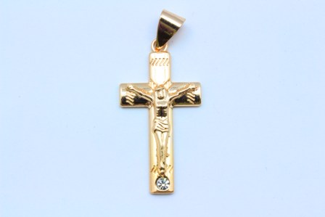 |  | 330.00 ₽ |  | 0.00 ₽

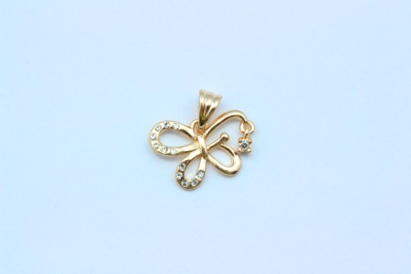 |  | 360.00 ₽ |  | 0.00 ₽

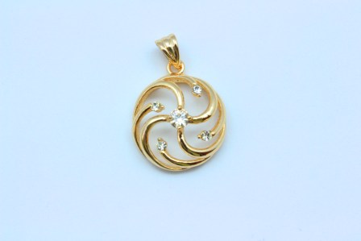 |  | 300.00 ₽ |  | 0.00 ₽

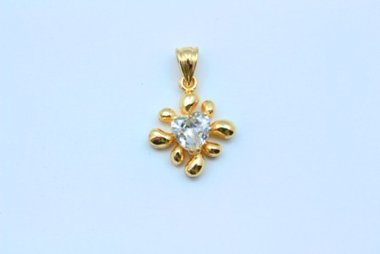 |  | 300.00 ₽ |  | 0.00 ₽

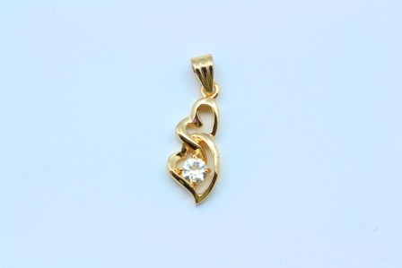 |  | 300.00 ₽ |  | 0.00 ₽

 |  | 350.00 ₽ |  | 0.00 ₽

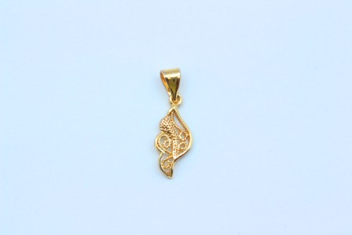 |  | 280.00 ₽ |  | 0.00 ₽

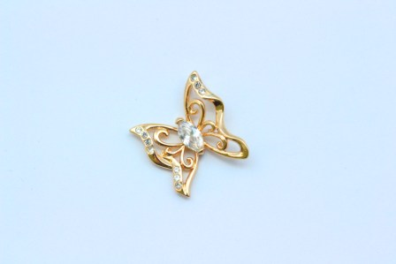 |  | 360.00 ₽ |  | 0.00 ₽

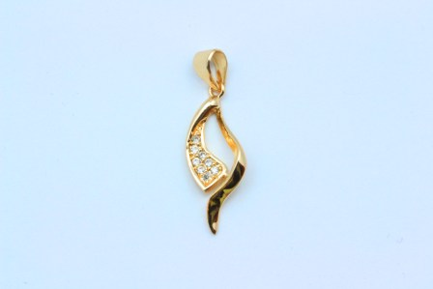 |  | 300.00 ₽ |  | 0.00 ₽

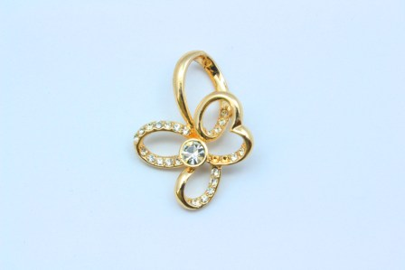 |  | 300.00 ₽ |  | 0.00 ₽

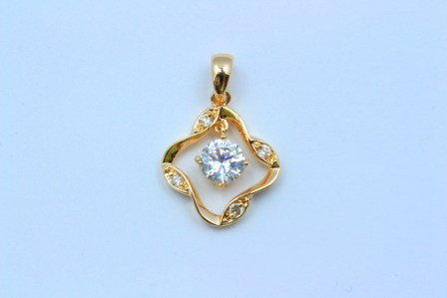 |  | 360.00 ₽ |  | 0.00 ₽

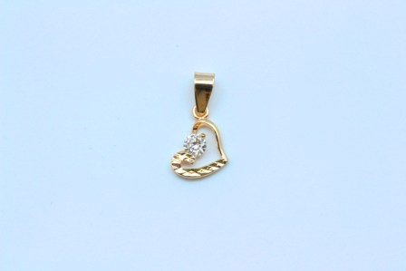 |  | 300.00 ₽ |  | 0.00 ₽

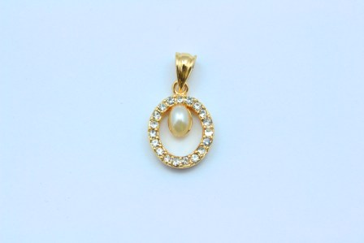 |  | 330.00 ₽ |  | 0.00 ₽

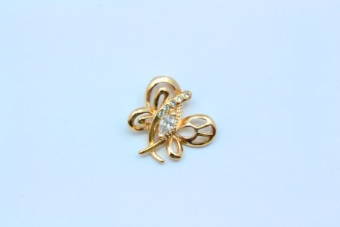 |  | 360.00 ₽ |  | 0.00 ₽

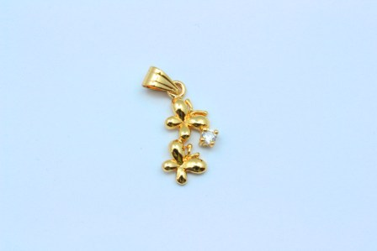 |  | 280.00 ₽ |  | 0.00 ₽

 |  | 300.00 ₽ |  | 0.00 ₽

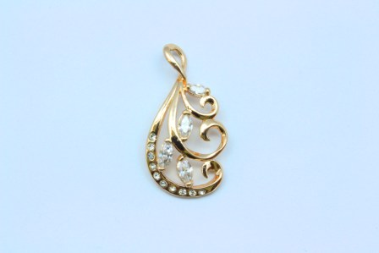 |  | 360.00 ₽ |  | 0.00 ₽

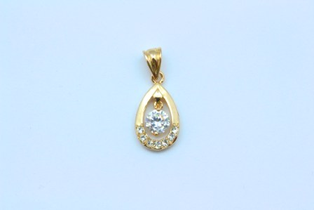 |  | 300.00 ₽ |  | 0.00 ₽

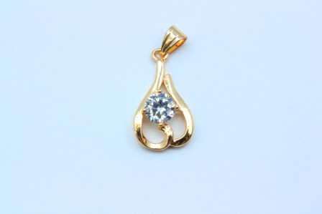 |  | 300.00 ₽ |  | 0.00 ₽

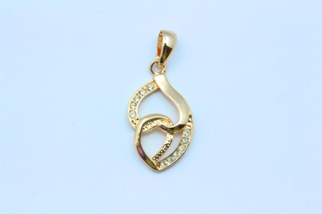 |  | 300.00 ₽ |  | 0.00 ₽

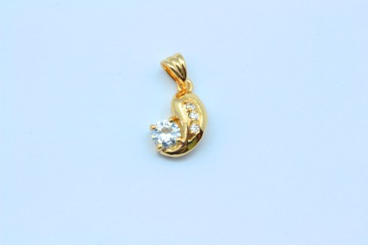 |  | 300.00 ₽ |  | 0.00 ₽

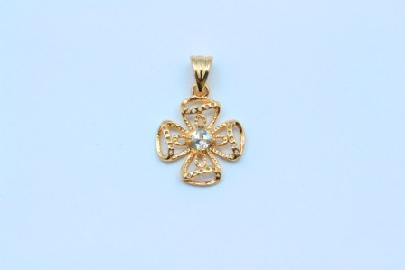 |  | 300.00 ₽ |  | 0.00 ₽

 |  | 360.00 ₽ |  | 0.00 ₽

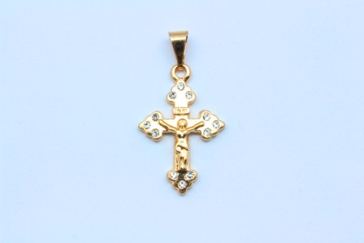 |  | 330.00 ₽ |  | 0.00 ₽

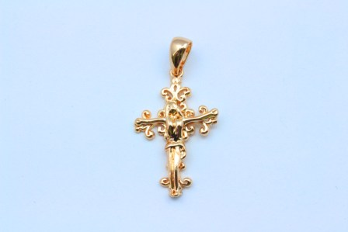 |  | 330.00 ₽ |  | 0.00 ₽

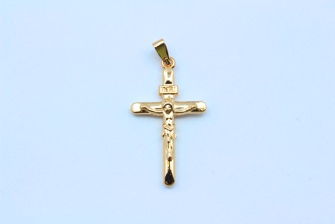 |  | 330.00 ₽ |  | 0.00 ₽

 |  | 360.00 ₽ |  | 0.00 ₽

 |  | 280.00 ₽ |  | 0.00 ₽

 |  | 280.00 ₽ |  | 0.00 ₽

 |  | 250.00 ₽ |  | 0.00 ₽

 |  | 350.00 ₽ |  | 0.00 ₽

 |  | 450.00 ₽ |  | 0.00 ₽

 |  | 370.00 ₽ |  | 0.00 ₽

 |  | 450.00 ₽ |  | 0.00 ₽

ИТОГО: |  |  |  | 0.00 ₽

